İŞ AKIŞ-1
 | PLANLAMASÜRECİ İŞ AKIŞ ŞEMASI Planning Process Flow Chart |  |  |  |  |  | Sayfa: 2/5
İLK YAYIN TARİHİ/ Revision Number |  | : | #N/A
REVİZYON NO / Revision Number |  | : | 0/1
REVİZYON TARİHİ / Revision Number |  | : | 2023-08-08
Girdi Proses-Akış/Flow-Çıktı Proses |  |  |  | Girdi Proses-Akış/Flow-Çıktı Proses |  | Girdi Proses-Akış/Flow-Çıktı Proses

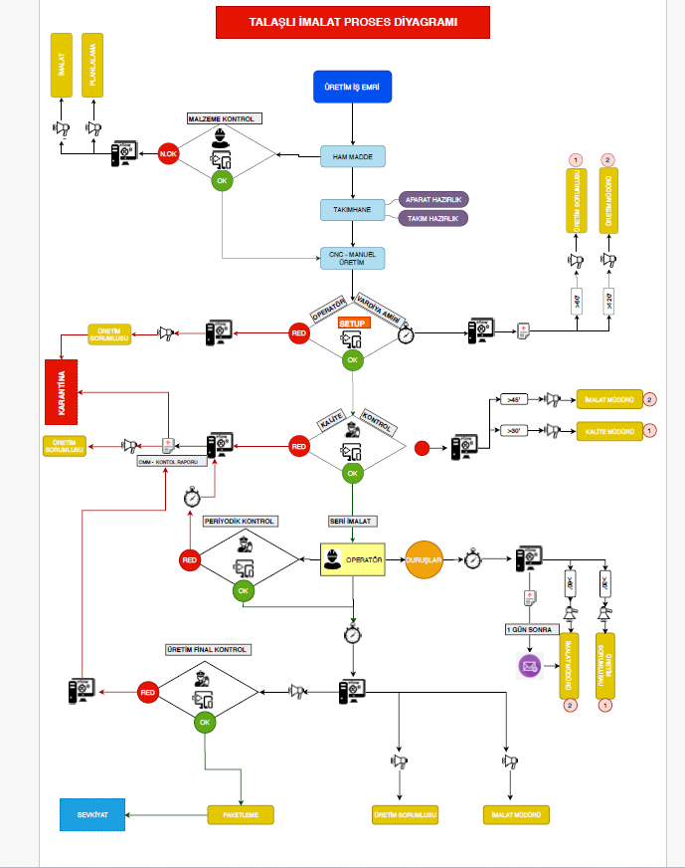

HAZIRLAYAN / Prepared by: |  | KONTROL/ Control: |  |  | ONAY/ Approval:
Mesut İŞKUR |  |  |  |  | YASİN DEMİRTAŞ
FRM_115 Rev0/0-YT: 05.02.2023

